Readme
【記入方法】
D2セルで「登録」と「更新」を選んでから必須項目を全て埋めて下さい。

【必須情報】
アカウントID、リスト名、訪問者履歴、有効期間(日)、過去の訪問者、箱、項目①、条件①、条件対象①
【任意】
リストの説明(任意)、タグID(任意)
※共有タグを使いたい場合は、タグIDにIDを記載して下さい。

・条件が複数ある場合は、箱～条件対象までの4項目を埋めて追加して下さい。

【箱について】
・条件を区切る為の設定
例.下記の場合だと
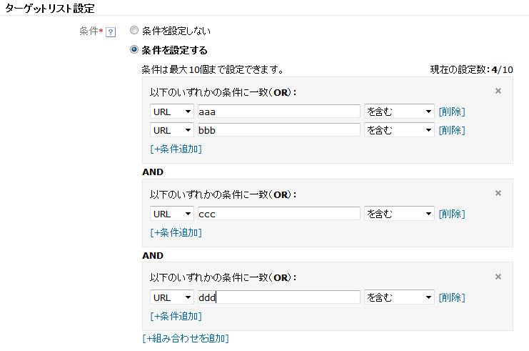

箱①

箱②

箱③

【注意事項】
・プルダウンで選択出来る名称以外は設定しないでください。
└大文字・小文字の違いでもシステムに読み込めません。
・100行目以降に設定する場合は登録された箇所まで全て罫線を引いてください。(B列～AW列まで)
└罫線で読み込み箇所を決めています。引かれていない場合は読み込みエラーが発生します。
不要な行は削除してもらうと処理が速くなります。
・各シートの追加・削除は禁止です。
・シート内の項目の変更や名称の変更は禁止です。
・セル参照(例 =F291&_5日)を使用したデータが含まれているとエラーになります。
└セル参照を使用したい場合は、最終的に"値貼付けしたデータ"を取り込むようにしてください。

【エラー詳細】
表示内容：Duplicate values.
エラー内容：リスト名などの登録が重複しています
対応方法：登録内容を見直してください。

表示内容：Invalid value.
エラー内容：登録内容が異常です。
対応方法：登録内容を見直してください。

